Sheet1
Cepages | Aromes | Tannins | Pastille de gout | Corps | Texture | Sucre | Alcool | Acidite | Pays | Region
Mencia | Epicee | Charnus | Fruite et genereux | Leger | Mince | Sec | 0.4 | Faible | Espagne | Galice
Tempranillo | Florale | Souples | Aromatique et souple | Moyen | Onctueuse | Demi | 17.5 | Rafraichissante | Italie | Castille
Barbera | Fruitee | Fermes | Aromatique et charnu | Corse | Ample | Doux |  | Vive | France | Piemont
Nero d'Avola | Boisee | Rudes | Fruite et leger |  | Grasse |  |  |  | Australie | Sicile
Corvina | Empyreumatique |  | Fruite et extra-doux |  |  |  |  |  | Etats | Venetie
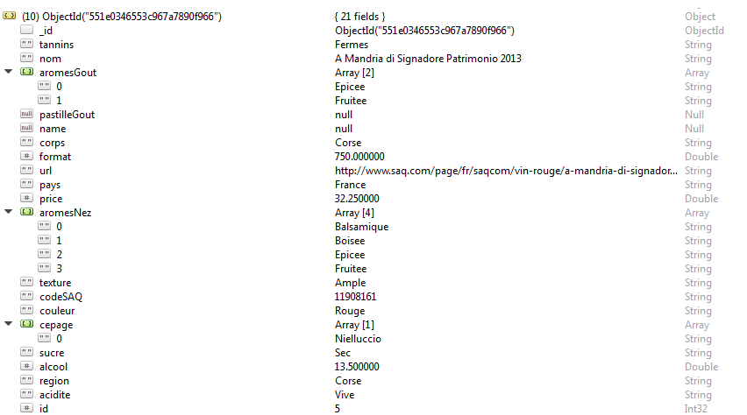
Grenache | Vegetale |  |  |  |  |  |  |  | Argentine | Vallee
Mourvedre | Animale |  |  |  |  |  |  |  | Portugal | Abruzzes
Shiraz | Balsamique |  |  |  |  |  |  |  | Uruguay | Victoria
Zinfandel | Minerale |  |  |  |  |  |  |  | Afrique | Californie
Nielluccio |  |  |  |  |  |  |  |  | Chili | Corse
Pinot noir |  |  |  |  |  |  |  |  | Nouvelle | Oregon
Cabernet-sauvignon |  |  |  |  |  |  |  |  | Bulgarie | Provence
Syrah |  |  |  |  |  |  |  |  | Perou | Catalogne
Carignan |  |  |  |  |  |  |  |  | Canada | Valencia
Malbec |  |  |  |  |  |  |  |  | Georgie | Mendoza
Sangiovese |  |  |  |  |  |  |  |  | Suisse | Bourgogne
Tinta de Toro |  |  |  |  |  |  |  |  | Liban | Castilla
Merlot |  |  |  |  |  |  |  |  | Roumanie | Douro
Monastrell |  |  |  |  |  |  |  |  | Maroc | Toscane
Ciliegiolo |  |  |  |  |  |  |  |  | Israel | Australie
Petite sirah |  |  |  |  |  |  |  |  | Allemagne | Murcia
Mazuelo |  |  |  |  |  |  |  |  | Autriche | Pays
Petit verdot |  |  |  |  |  |  |  |  | Mexique | Cuyo
Marselan |  |  |  |  |  |  |  |  | Bresil | Languedoc
Cabernet franc |  |  |  |  |  |  |  |  | Grece | La
Cabernet |  |  |  |  |  |  |  |  | Tunisie | Patagonia
Rondinella |  |  |  |  |  |  |  |  | Turquie | Canelones
Bonarda |  |  |  |  |  |  |  |  | Hongrie | Argentine
Viognier |  |  |  |  |  |  |  |  |  | Aragon
Canaiolo |  |  |  |  |  |  |  |  |  | Western
Tinta roriz |  |  |  |  |  |  |  |  |  | Emilie
Touriga Franca |  |  |  |  |  |  |  |  |  | Lombardie
Touriga nacional |  |  |  |  |  |  |  |  |  | Chili
Nebbiolo |  |  |  |  |  |  |  |  |  | Washington
Corvinone |  |  |  |  |  |  |  |  |  | Valle
Alicante Bouschet |  |  |  |  |  |  |  |  |  | Sardaigne
Cinsault |  |  |  |  |  |  |  |  |  | Les
Cannonau |  |  |  |  |  |  |  |  |  | Sud
Primitivo |  |  |  |  |  |  |  |  |  | Uruguay
Touriga francesa |  |  |  |  |  |  |  |  |  | Aconcagua
Carmenere |  |  |  |  |  |  |  |  |  | South
Tinta barroca |  |  |  |  |  |  |  |  |  | Coquimbo
Tannat |  |  |  |  |  |  |  |  |  | Navarre
Sangiovese grosso |  |  |  |  |  |  |  |  |  | Bordeaux
Negroamaro |  |  |  |  |  |  |  |  |  | Virginie
Alicante Nero |  |  |  |  |  |  |  |  |  | Thracian
Montepulciano |  |  |  |  |  |  |  |  |  | Iles
Graciano |  |  |  |  |  |  |  |  |  | Perou
Pinotage |  |  |  |  |  |  |  |  |  | Ontario
Listan Negro |  |  |  |  |  |  |  |  |  | Georgie
Tintilia |  |  |  |  |  |  |  |  |  | Ombrie
Saperavi |  |  |  |  |  |  |  |  |  | San
Croatina |  |  |  |  |  |  |  |  |  | Valais
Oseleta |  |  |  |  |  |  |  |  |  | Beiras
Dolcetto |  |  |  |  |  |  |  |  |  | Italie
Gamay |  |  |  |  |  |  |  |  |  | Beaujolais
Cot |  |  |  |  |  |  |  |  |  | Dordogne
Negrette |  |  |  |  |  |  |  |  |  | Liban
Grenache noire |  |  |  |  |  |  |  |  |  | Dealu
Braucol (Fer) |  |  |  |  |  |  |  |  |  | Nouvelle
Clairette |  |  |  |  |  |  |  |  |  | Frioul
Sciacarello |  |  |  |  |  |  |  |  |  | Alentejo
Malvasia Nera |  |  |  |  |  |  |  |  |  | Quebec
Aragonez |  |  |  |  |  |  |  |  |  | Molise
Frontenac |  |  |  |  |  |  |  |  |  | Jura
Marquette |  |  |  |  |  |  |  |  |  | Maroc
Durif |  |  |  |  |  |  |  |  |  | Salta
Aglianico |  |  |  |  |  |  |  |  |  | Basilicate
Trousseau |  |  |  |  |  |  |  |  |  | Samson
De Chaunac |  |  |  |  |  |  |  |  |  | Espagne
Marechal Foch |  |  |  |  |  |  |  |  |  | Rhein
Sainte-Croix |  |  |  |  |  |  |  |  |  | Latium
Baco noir |  |  |  |  |  |  |  |  |  | Galilee
Counoise |  |  |  |  |  |  |  |  |  | Rhone
Chardonnay |  |  |  |  |  |  |  |  |  | Burgenland
Duras |  |  |  |  |  |  |  |  |  | Colonia
Alfrocheiro |  |  |  |  |  |  |  |  |  | Peninsule
Abouriou |  |  |  |  |  |  |  |  |  | Tasmanie
Molinara |  |  |  |  |  |  |  |  |  | Rivera
Ancellotta |  |  |  |  |  |  |  |  |  | Mexique
Pelaverga |  |  |  |  |  |  |  |  |  | Colombie
Riesling |  |  |  |  |  |  |  |  |  | Alsace
Cornalin |  |  |  |  |  |  |  |  |  | Savoie
Fumin |  |  |  |  |  |  |  |  |  | Madrid
Petit rouge |  |  |  |  |  |  |  |  |  | Campanie
Vien de Nus |  |  |  |  |  |  |  |  |  | Trentin
Saint-Laurent |  |  |  |  |  |  |  |  |  | Bresil
Trincadeira |  |  |  |  |  |  |  |  |  | France
Cesar |  |  |  |  |  |  |  |  |  | Afrique
Poulsard |  |  |  |  |  |  |  |  |  | Lisboa
Blaufrankisch |  |  |  |  |  |  |  |  |  | Tejo
Castelao |  |  |  |  |  |  |  |  |  | Israel
Pinenc |  |  |  |  |  |  |  |  |  | Thessalia
Alicante |  |  |  |  |  |  |  |  |  | Franche
Bovale sardo |  |  |  |  |  |  |  |  |  | Medrano
Colorino |  |  |  |  |  |  |  |  |  | Suisse
Mondeuse |  |  |  |  |  |  |  |  |  | North
Lacrima |  |  |  |  |  |  |  |  |  | Macedoine
Garnacha tintorera |  |  |  |  |  |  |  |  |  | Rio
Refosco |  |  |  |  |  |  |  |  |  | Champagne
Nerello Mascalese |  |  |  |  |  |  |  |  |  | Peloponnese
Teroldego |  |  |  |  |  |  |  |  |  | Bade
Ruche |  |  |  |  |  |  |  |  |  | Extremadura
Bobal |  |  |  |  |  |  |  |  |  | Tunisie
Souzao |  |  |  |  |  |  |  |  |  | Alto
Tinta amarela |  |  |  |  |  |  |  |  |  | Coeur
Nerello Capuccio |  |  |  |  |  |  |  |  |  | Turquie
Monica |  |  |  |  |  |  |  |  |  | Paysandu
Jaen |  |  |  |  |  |  |  |  |  | Calabre
Lucie Kuhlmann |  |  |  |  |  |  |  |  |  | Andalousie
Ruby cabernet |  |  |  |  |  |  |  |  |  | Etats
Frappato |  |  |  |  |  |  |  |  |  | Hongrie
Rossignola
Tinta francisca
Nero di Troia
Xinomavro
Zweigelt
Caberlot
Callet
Caladoc
Muscat noir
Tinto fino
Agiorgitiko
Pelaverga Piccolo
Feteasca Neagra
Baga
Castelao nacional
Albarossa
Jurancon noir (dame noir)
Diolinoire
Muscat
Limnio
Groslot
Semillon
Carcajolo nero
Vaccarese noir
Pineau d'Aunis
Maturana tinta
Freisa
Prugnolo gentile
Grand noir
Okuzgozu
Sabrevois
Gaglioppo
Kotsifali
Piedirosso
Mavrodaphne
Casavecchia
Pallagrello nero
Touriga cao
Saint Macaire
Pedro Ximenez
Tinta Cao
Camarate
Tinta Miuda
Barca (Tinta de Barca)
Mavrud
Trajadura
Kalavrytino
Kekfrancos
Castellan
Sagrantino

